Лист1
 | Обучающий тест по истории Ветхого Завета

 | Назовите имя первого человека
 | укажите номер правильного ответа | ошибка
1 | Хам
2 | Адам
3 | Лот

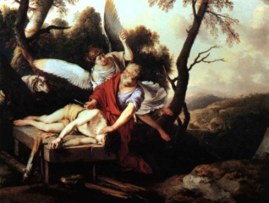
 | Какой человек настолько любил Бога, что готов был принести в жертву своего единственого сына, когда Он потребовал этого?
 | укажите номер правильного ответа | ошибка
1 | Авраам
2 | Ной
3 | Иуда

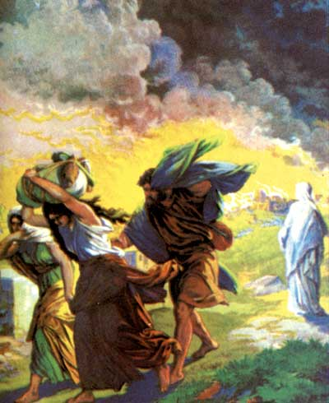
 | Какого праведника Господь спас из обречённых на сожжение Содома и Гоморры?
 | укажите номер правильного ответа | ошибка
1 | Давид
2 | Сим
3 | Лот

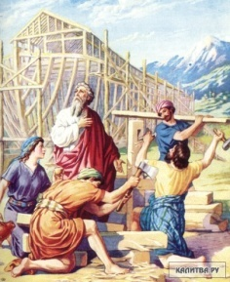
 | Назовите главу семейства, спасшегося во время всемирного потопа?
 | укажите номер правильного ответа | ошибка
1 | Иосиф
2 | Ной
3 | Иафет


 | Какую башню разрушил Бог в наказание возгордившихся людей?
 | укажите номерправильного ответа | ошибка
1 | Пизанскую
2 | Останкинскую
3 | Вавилонскую

